신설설치위치도(1)
CCTV 설치 위치도 및 촬영위치

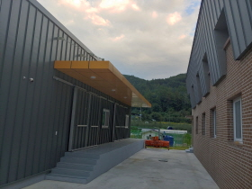
위 치 | 효자면 도촌리 493-1(효자면 주민복지회관 일원) | 위 치 | 창고 입구
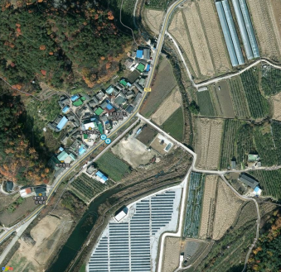

위 치 | 대강당 입구 | 위 치 | 경로당 입구
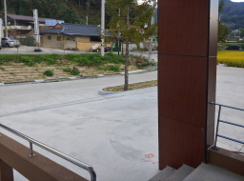 |  | 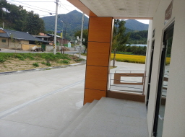

※ 위 그림은 위성사진 이므로 실제와 다를 수 있음.

CCTV 설치 위치도 및 촬영위치

위 치 | 주차장 일원 | 위 치 | 보일러실 입구
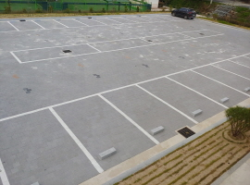 |  | 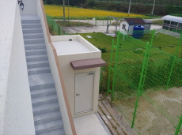

위 치 | 주방 일원 | 위 치
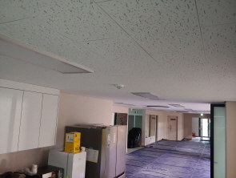

※ 위 그림은 예시사진 이므로 실제촬영 범위와 다를 수 있음.

